技術資料表紙
技術資料表紙（例）
 |  |  |  |  |  |  |  | （用紙Ａ４）

 |  |  |  |  |  |  | 令和○○年○○月○○日
国土交通省関東地方整備局
常陸河川国道事務所長 |  |  |  | 佐々木 哲也

印
 |  |  |  |  | 住 所 | 〒○○○－○○○○
 |  |  |  |  |  | ○○県○○市○○町○○番
 |  |  |  |  | 代表者 | ○○○株式会社
 |  |  |  |  |  | 代表取締役社長
 |  |  |  |  |  | ○ ○ ○ ○

 | 「震災時等における道路災害応急対策業務に関する協定」に参加したく技術資料を提出します。 なお、予算決算及び会計令（昭和22年勅令第165号）第70条の規定に該当する者でないこと並びに添付書類の内容について事実と相違ないことを誓約します。 問い合わせ先は下記のとおりです。

記

 | １．問い合わせ先
 |  | 担当者 | ： | ○ ○ ○ ○
 |  | 部署 | ： | ○○○本店○○部○○課
 |  | 住所 | ： | ○○県○○市○○番
 |  | 電話番号 | ： | ○○－○○○○－○○○○（代） ［（内）○○○○］
 |  | FAX番号 | ： | ○○－○○○○－○○○○
 |  | E-mail | ： | ○○○○○○

 | ２．本店所在地
 |  | 名称 | ： | ○ ○ ○ ○
 |  | 住所 | ： | ○○県○○市○○番
 |  | 電話番号 | ： | ○○－○○○○－○○○○

 | ※注 ： 本店とは、一般競争（指名競争）参加資格審査申請書に記載した本店。

★ 赤字部分は、記載例ですので、作成の際には、赤字部分を消去して、記入してください。

［ １／○ ］

6号
藤代BPアジ腰
牛久土浦BP
つくば市
東水戸道路ﾛﾝｸﾞﾗﾝﾌﾟ
日立BP
約3km

国道6号

取手市アジ腰
牛久市アジ腰
土浦市アジ腰
かすみがうら市アジ腰
石岡市アジ腰
小美玉市
茨城町
水戸市
ひたちなか市
東海村
日立市
高萩市
北茨城市
約9km
約9km
約15km
約8km
約5km
約9km
約10km
約10km
約9km
約4km
約33km
約7km
約13km

龍ヶ崎市市アジ腰
那珂市
我孫子市アジ腰
約0.6km
約2km
約1km

50号
結城BPアジ腰

（鹿嶋市 清水交差点）

国道50号

水戸BPアジ腰

結城市アジ腰
筑西市アジ腰
桜川市アジ腰
笠間市アジ腰
水戸市アジ腰
約5km
約18km
約12km
約16km
約25km

51号
 | 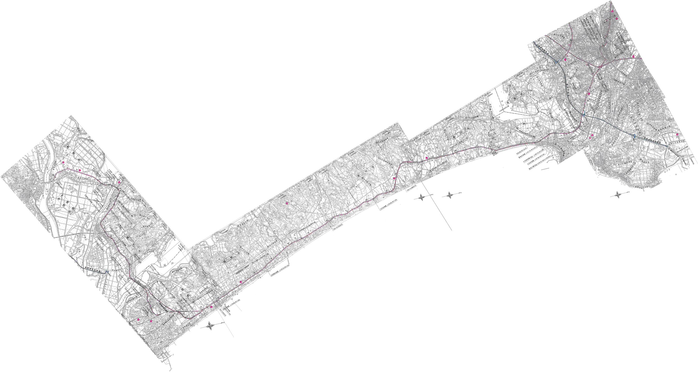

鹿嶋BPアジ腰

国道51号

稲敷市アジ腰
潮来市アジ腰
鹿嶋市アジ腰
鉾田市アジ腰
大洗町アジ腰
水戸市アジ腰
約6km
約12km
約16km
約22km
約6km
約11km

